monocoque points
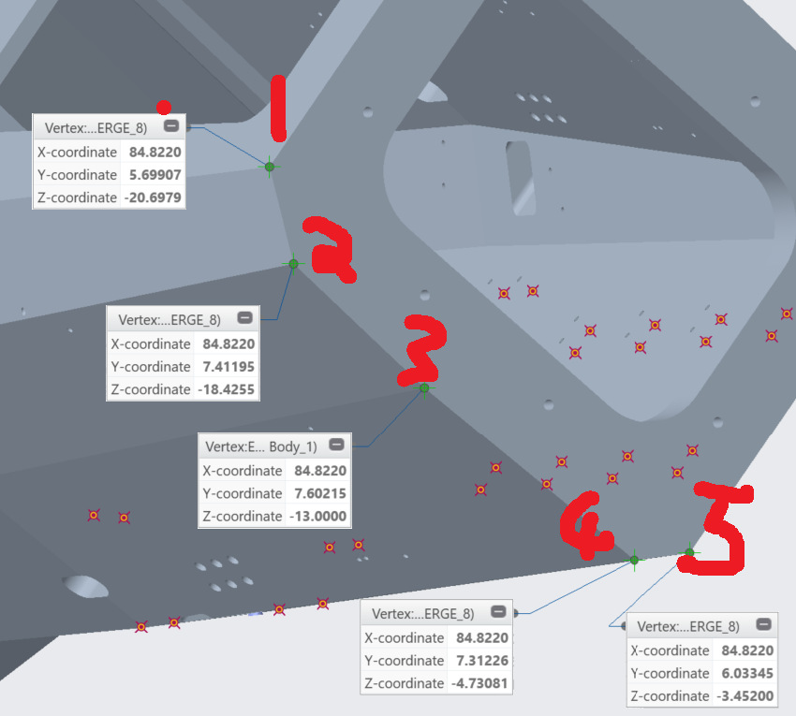
Node Name | Imperial Coordinates SAE |  |  | BeamNG Coordinates
fbh1r | 84.822 | 5.69907 | -20.6979
fbh2r | 84.822 | 7.41195 | -18.4255
fbh3r | 84.822 | 7.60215 | -13
fbh4r | 84.822 | 7.31226 | -4.73081
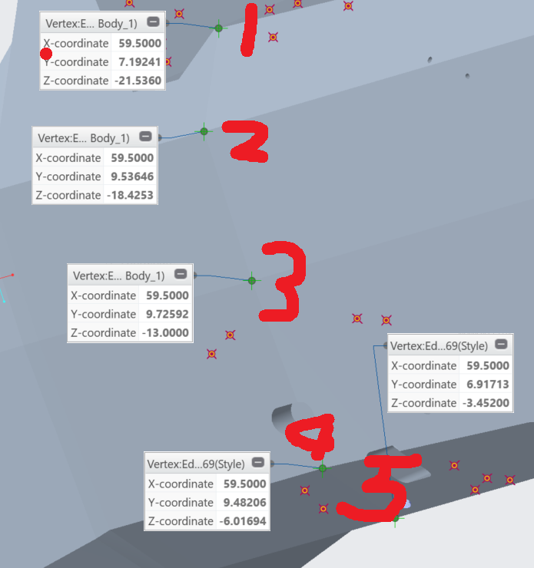
fbh5r | 84.822 | 6.03345 | -3.452
fhb1r | 59.5 | 7.19241 | -21.536
fhb2r | 59.5 | 9.53646 | -18.4253
fhb3r | 59.5 | 9.72592 | -13
fhb4r | 59.5 | 9.48206 | -6.01694
fhb5r | 59.5 | 6.91713 | -3.452
fh1r | 48.75 | 3.77428 | -26.072
fh2r | 48.75 | 9.53646 | -18.4253
fh3r | 48.75 | 9.74393 | -13
fh4r | 48.75 | 9.49262 | -5.8034
fh5r | 48.75 | 7.02064 | -3.452

SAE | sisf1r | sisf2r | sisf3r | sisf4r | sisr1r | sisr2r | sisr3r | mha1r | mha2r | mha3r | apf1r | apf2 | apf3 | apr1r | apr2r | apr3r | rbhb1 | rbhb2 | rbh1 | rbh2 | rbh3
x | 40 | 40 | 40 | 40 | 26 | 26 | 26 | 20.5 | 20.5 | 20.5 | 15.5 | 15.5 | 15.5 | 2.6 | 2.6 | 2.6 | 1.1 | 1.1 | -8 | -8 | -8
y | 10.8129 | 10.954 | 10.6503 | 7.64311 | 12.7991 | 12.9388 | 12.5355 | 10.2991 | 10.4388 | 10.0441 | 9.33493 | 10.2991 | 10.4388 | 9.35784 | 10.2946 | 10.4388 | 10.3153 | 10.4388 | 10.3153 | 10.4388 | 10.1224
z | -17 | -13 | -4.38855 | -1.452 | -17 | -13 | -1.452 | -17 | -13 | -1.69794 | -21.536 | -17 | -13 | -21.536 | -17.1289 | -13 | -16.536 | -13 | -16.536 | -13 | -3.94094
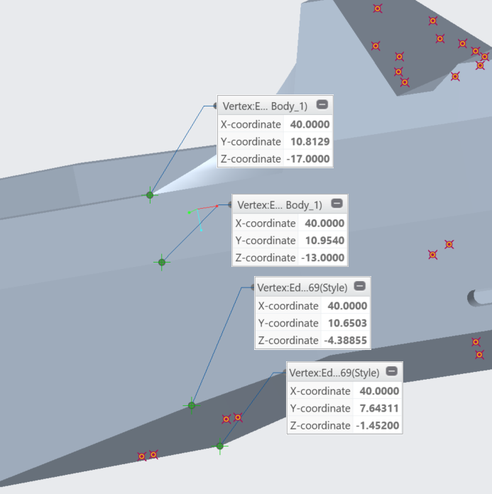
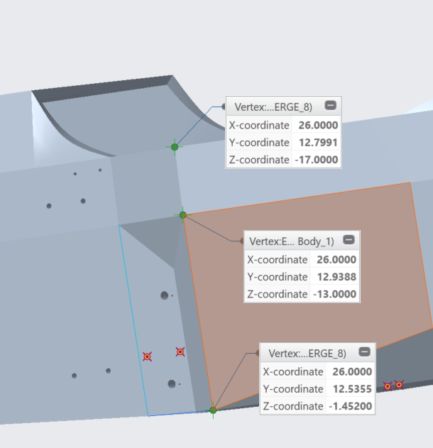
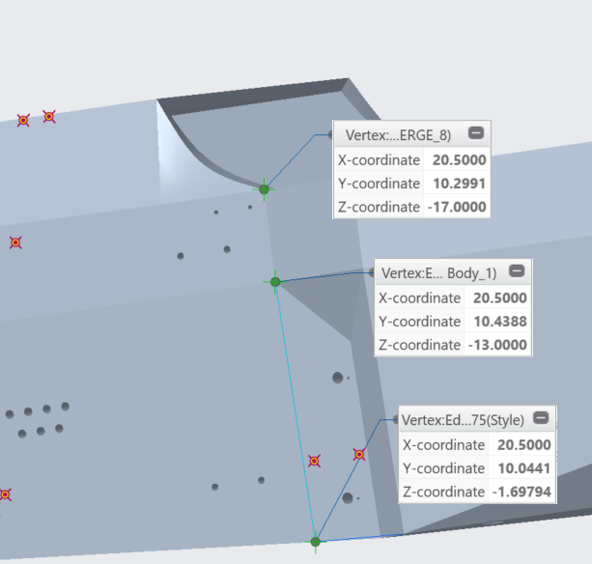
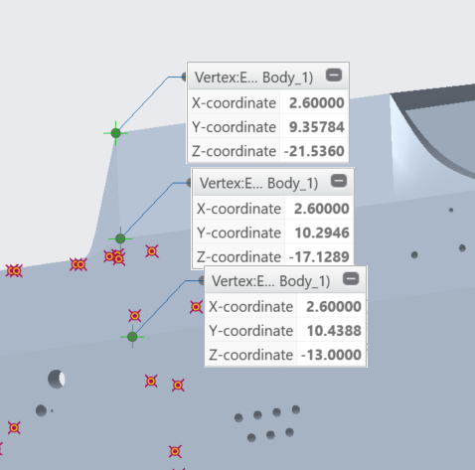
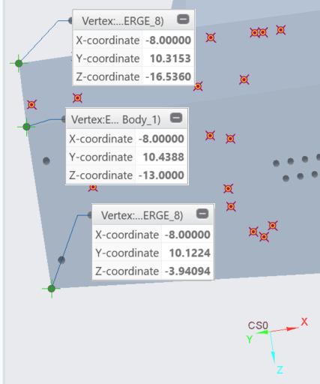
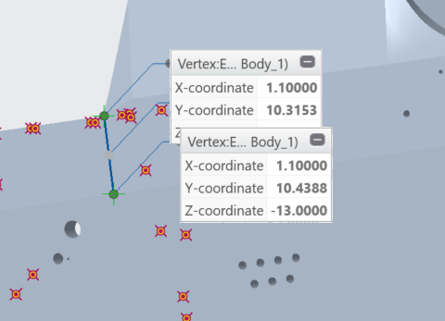

BeamNG | sisf1r | sisf2r | sisf3r | sisf4r | sisr1r | sisr2r | sisr3r | mha1r | mha2r | mha3r | apf1r | apf2 | apf3 | apr1r | apr2r | apr3r | rbhb1 | rbhb2
x | 0.27464766 | 0.2782316 | 0.27051762 | 0.194134994 | 0.32509714 | 0.32864552 | 0.3184017 | 0.26159714 | 0.26514552 | 0.25512014 | 0.237107222 | 0.26159714 | 0.26514552 | 0.237689136 | 0.26148284 | 0.26514552 | 0.26200862 | 0.26514552 | 0.26200862 | 0.26514552 | 0.25710896
y | -1.016 | -1.016 | -1.016 | -1.016 | -0.6604 | -0.6604 | -0.6604 | -0.5207 | -0.5207 | -0.5207 | -0.3937 | -0.3937 | -0.3937 | -0.06604 | -0.06604 | -0.06604 | -0.02794 | -0.02794 | 0.2032 | 0.2032 | 0.2032
z | 0.4318 | 0.3302 | 0.11146917 | 0.0368808 | 0.4318 | 0.3302 | 0.0368808 | 0.4318 | 0.3302 | 0.043127676 | 0.5470144 | 0.4318 | 0.3302 | 0.5470144 | 0.43507406 | 0.3302 | 0.4200144 | 0.3302 | 0.4200144 | 0.3302 | 0.100099876

